2021成果物
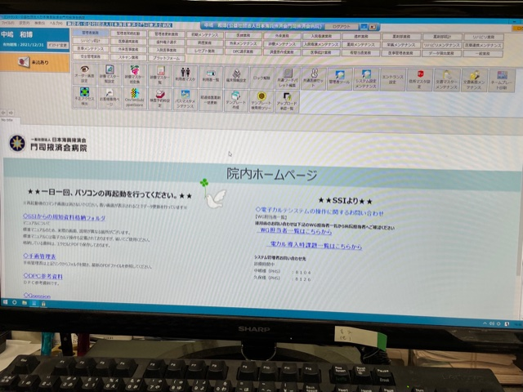
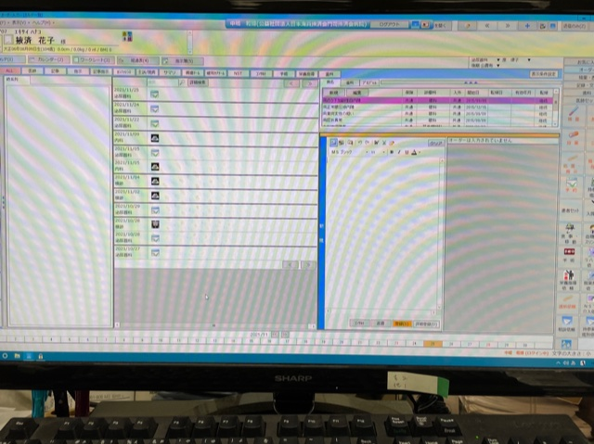
名古屋掖済会病院（多項目血球分析装置）

○機器本体（多項目血球分析装置）

○付属機器（純水製造装置）

○施設内掲示

門司掖済会病院（電子カルテシステム）

○院内掲示

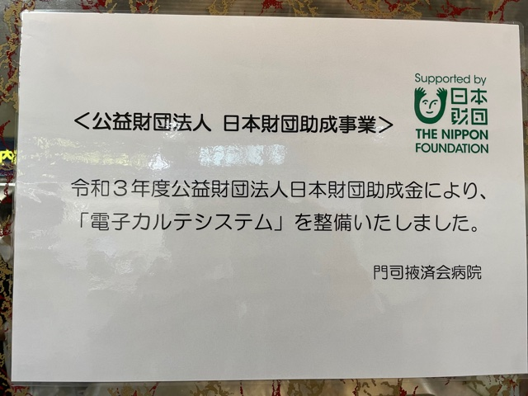
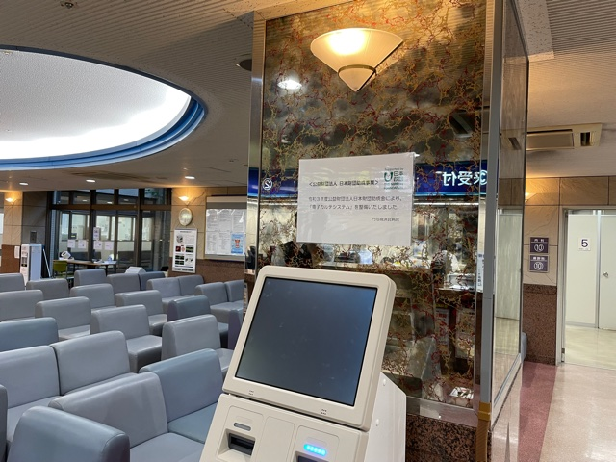

○システム起動画面

